Texto
Ouvidoria Geral do Município
Relatório de Maio de 2026
A Controladoria Geral do Município de São Paulo, por meio da Ouvidoria Geral do Município, em conformidade com o Decreto 58.426/2018, que institui a política de defesa do usuário dos serviços públicos, sistematiza e divulga, relatórios mensais, trimestrais e anuais. Esses relatórios consolidam dados e monitoram indicadores de satisfação, promovendo medidas para correção e prevenção de falhas na prestação dos serviços públicos.
No mês de maio de 2026 a Ouvidoria registrou 5.513 protocolos formalizados em atendimentos presenciais, por telefone na Central SP 156 (opção5), formulário eletrônico (Portal SP 156), e-mails e cartas.
Do total registrado constata-se em 02 de junho de 2026, que 55,4% foram finalizados com a orientação e resposta aos cidadãos (ãs), 40,3% estão em andamento (aguardando complemento de informações do cidadão ou com processo autuado) e 4,4% estão no prazo de análise.
Principais Variações nos Assuntos e Subprefeituras
O presente relatório inclui a estatística das 10 maiores variações no quesito assunto e unidade.
A maior variação de aumento em maio/26 entre os dez assuntos mais demandados, foi "Processo Administrativo" com aumento 43,17%. Para efeito desse relatório, entende-se por “Processo Administrativo” as solicitações e consultas referentes a processos administrativos da administração municipal, sejam físicos ou eletrônicos, bem como pesquisas sobre a existência de processos vinculados ao documento do interessado.
A maior variação de diminuição em maio/26 entre os dez assuntos mais demandados, foi "Capinação e roçada de áreas verdes" com diminuição de 58,82%. Para efeito deste relatório, entende-se por “Capinação e roçada de áreas verdes” as manifestações relacionadas à solicitação de corte e manutenção de mato, grama e vegetação rasteira em áreas públicas, como sarjetas, calçadas, pontos de ônibus, canteiros, praças, escadarias, vielas, túneis, pontes, viadutos e demais vias da rede viária, visando à limpeza, conservação e segurança dos espaços públicos.
Os gráficos abaixo demonstram as 10 Subprefeituras mais solicitadas de maio de 2026 e os 10 assuntos mais demandados entre essas Subprefeituras.
Denúncias
A Ouvidoria Geral recebe as denúncias classificadas em seis naturezas: a) conduta inadequada de servidor público, b) desconformidade legal, c) contratação e/ou gestão de serviço público, d) assédio moral, e) assédio sexual e f) zelo com verbas, materiais e bens públicos. O (a) cidadão (ã) muitas vezes registra sua manifestação utilizando a expressão “denúncia” quando, na verdade, trata-se de um descumprimento daprestação do serviço. Assim, foram registradas, em maio/26, via canais de atendimento da Ouvidoria do Município de São Paulo 508 manifestações, sendo encaminhadas 138 como denúncia, as quais podem ser apuradas pela Corregedoria da Controladoria Geral do Município.
Pedidos de informação e-Sic
No mês de maio/26 entraram 1205 pedidos de acesso à informação. Em comparação com o mês anterior houve um aumento de 31,55% considerando que em abril de 2026 foram registrados 916 pedidos de informação.

6.

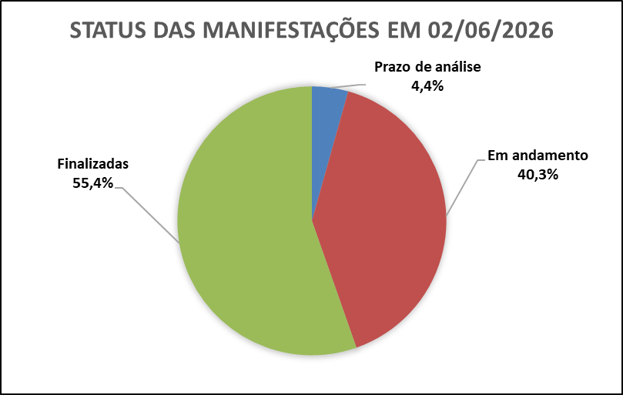

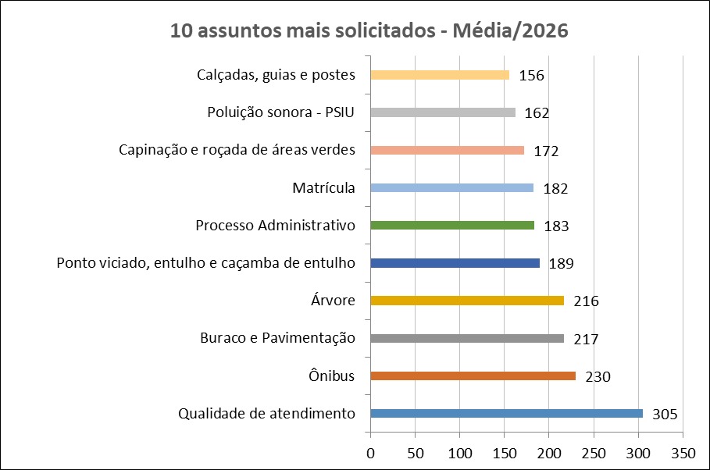
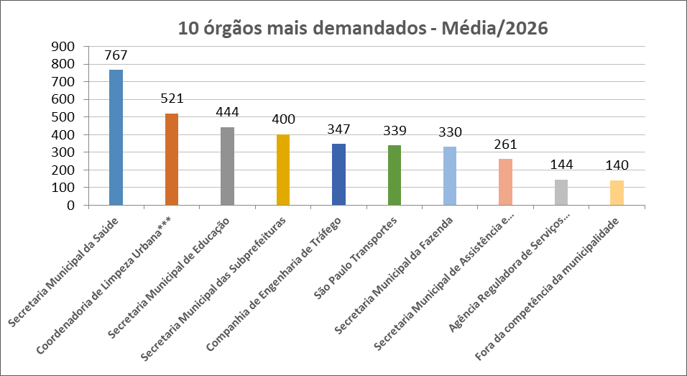

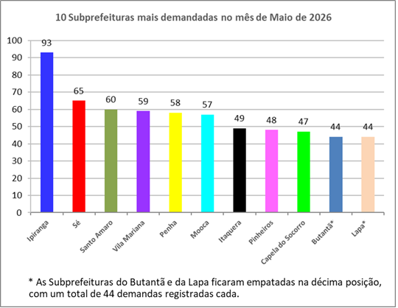
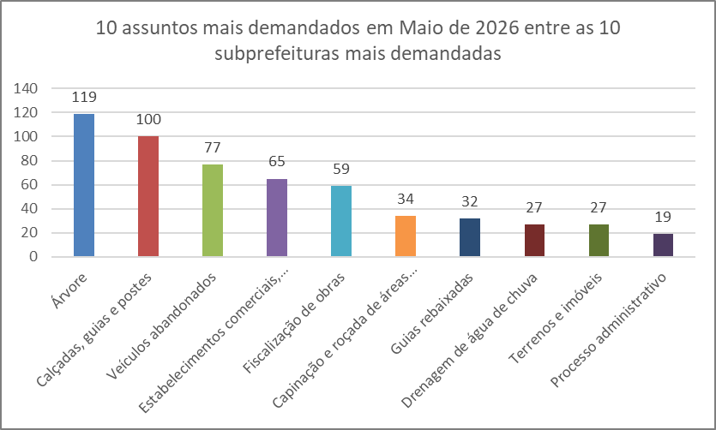

Dados Estatísticos
Este relatório foi elaborado com base nas informações extraídas do Sistema SIGRC (Sistema Integrado de Gestão de Relacionamento com o Cidadão), sob a gestão da Secretaria Municipal de Inovação e Tecnologia (SMIT). Os dados incluem manifestações categorizadas como reclamação, solicitação, elogio, sugestão e denúncias, além de pedidos de informações provenientes do e-SIC (Sistema Eletrônico do Serviço de Informações ao Cidadão), extraídos de um banco de dados disponibilizado pela empresa responsável pelo sistema, a PRODAM.
A equipe da Divisão de Relatórios e Estatística coleta, consolida e trata os dados, com foco nos serviços prestados pela Administração Municipal. A manifestação categorizada como denúncia foi incluída no total de registros (nas abas 'protocolos' e 'canais atendimento' dos arquivos nas extensões XLS e ODS); contudo, o processamento é realizado por órgãos de apuração, como as Corregedorias ou a PGM/PROCED, razão pela qual as demais estatísticas contemplam apenas os serviços oferecidos pela municipalidade.
Desde o dia 25 de outubro de 2024, foi disponibilizado no portal SP156 o formulário "Informações, Reclamações, Denúncias, Elogios e Sugestões sobre a obra de implantação do BRT Aricanduva e do novo Centro de Operações da SPTrans (COP)", disponível para consulta através do link: https://sp156.prefeitura.sp.gov.br/portal/servicos/informacao?servico=4711. Esse formulário foi classificado como uma nova categoria de manifestação, chamada "manifestações sobre o BRT Aricanduva", a partir do relatório de outubro de 2024, visando organizar e acompanhar as demandas relacionadas a essa obra.

Protocolos
Protocolos - Linha do Tempo 2026
Jan-26 | 5,809
Feb-26 | 5,557
Mar-26 | 6,550
Apr-26 | 5,538
May-26 | 5,513
Tipo de manifestação Maio/2026
*
*Escala Logaritimica
% de manifestação -Total - 2026
Controladoria Geral do Município - Ouvidoria Geral
SIGRC - Sistema Integrado de Gerenciamento e Relacionamento com o Cidadão
Dec-25 | 4,735 | -7.5736872926
Meses | Protocolos | Variação*
Jan-26 | 5,809 | 22.68
Feb-26 | 5,557 | -4.34
Mar-26 | 6,550 | 17.87
Apr-26 | 5,538 | -15.45
May-26 | 5,513 | -0.45

Total | 28,967
Média | 5,793 |  | Tipo de manifestação | Dec-26 | Nov-26 | Oct-26 | Sep-26 | Aug-26 | Jul-26 | Jun-26 | May-26 | Apr-26 | Mar-26 | Feb-26 | Jan-26 | Total | %Total | Média
 |  |  | Denúncia |  |  |  |  |  |  |  | 508 | 398 | 426 | 351 | 402 | 2085 | 7.2 | 417 | Denúncia
 |  |  | Elogio |  |  |  |  |  |  |  | 64 | 69 | 78 | 74 | 62 | 347 | 1.2 | 69 | Elogio
 |  |  | Manifestações sobre o BRT Aricanduva** |  |  |  |  |  |  |  | 0 | 0 | 0 | 0 | 0 | 0 | 0.0 | 0 | BRT Aricanduva
 |  |  | Reclamação |  |  |  |  |  |  |  | 4669 | 4633 | 5579 | 4750 | 4968 | 24599 | 84.9 | 4920 | Reclamação
 |  |  | Solicitação |  |  |  |  |  |  |  | 225 | 397 | 402 | 321 | 321 | 1666 | 5.8 | 333 | Solicitação
 |  |  | Sugestão |  |  |  |  |  |  |  | 47 | 41 | 65 | 61 | 56 | 270 | 0.9 | 54 | Sugestão
 |  |  | Total Geral | 0 | 0 | 0 | 0 | 0 | 0 | 0 | 5513 | 5538 | 6550 | 5557 | 5809 | 28967 | 100 | 5793

 |  |  | Detalhamento | Manifestações sobre o BRT Aricanduva**
 |  |  | Nota: Esta tabela apresenta a segmentação das manifestações recebidas através do formulário de "Manifestações sobre o BRT Aricanduva". Os números abaixo estão incluídos no total geral da tabela "Tipo de manifestação". A natureza das denúncias está detalhada na aba "Denúncia_Protocolos".
 |  |  | Tipo de manifestação | Dec-26 | Nov-26 | Oct-26 | Sep-26 | Aug-26 | Jul-26 | Jun-26 | May-26 | Apr-26 | Mar-26 | Feb-26 | Jan-26 | Total
 |  |  | Denúncia |  |  |  |  |  |  |  | 0 | 0 | 0 | 0 | 0 | 0
 |  |  | Elogio |  |  |  |  |  |  |  | 0 | 0 | 0 | 0 | 0 | 0
 |  |  | Reclamação |  |  |  |  |  |  |  | 0 | 0 | 0 | 0 | 0 | 0
 |  |  | Solicitação |  |  |  |  |  |  |  | 0 | 0 | 0 | 0 | 0 | 0
 |  |  | Sugestão |  |  |  |  |  |  |  | 0 | 0 | 0 | 0 | 0 | 0
 |  |  | Total Geral | 0 | 0 | 0 | 0 | 0 | 0 | 0 | 0 | 0 | 0 | 0 | 0 | 0

* Variação percentual em relação ao mês imediatamente anterior.

** A opção do serviço "Manifestações sobre o BRT Aricanduva", referente à obra de implantação do BRT Aricanduva e do novo Centro de Operações da SPTrans (COP), foi incluída o Portal SP156 em outubro de 2024.

Elogios_Sugestões
Controladoria Geral do Município - Ouvidoria Geral
SIGRC - Sistema Integrado de Gerenciamento e Relacionamento com o Cidadão

Total de elogios - Mensal 2026
 | Elogio
Jan-26 | 62
Feb-26 | 74
Mar-26 | 78
Apr-26 | 69
May-26 | 64
Jun-26
Jul-26
Aug-26
Sep-26
Oct-26
Nov-26
Dec-26
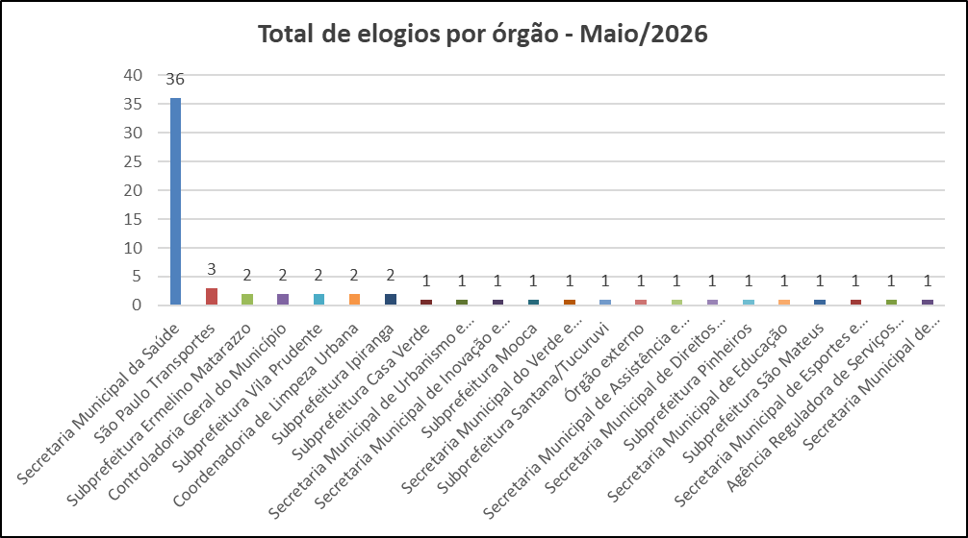

 | Tipo de manifestação | Jan-26 | Feb-26 | Mar-26 | Apr-26 | May-26 | Jun-26 | Jul-26 | Aug-26 | Sep-26 | Oct-26 | Nov-26 | Dec-26
 | Elogio | 62 | 74 | 78 | 69 | 64
 | Sugestão | 56 | 61 | 65 | 41 | 47

Total de sugestões - Mensal 2026
 | Sugestão
Jan-26 | 56
Feb-26 | 61
Mar-26 | 65
Apr-26 | 41
May-26 | 47
Jun-26
Jul-26
Aug-26
Sep-26
Oct-26
Nov-26
Dec-26
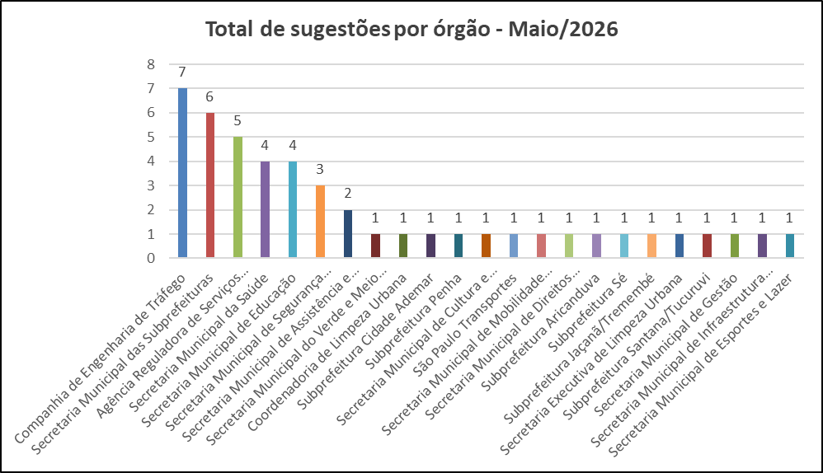

Melhores elogios e melhor sugestão de Maio de 2026

SECRETARIA MUNICIPAL DE SAÚDE
Elogio do munícipe:
"Gostaria de registrar formalmente meu agradecimento à equipe do Hospital Municipal da Brasilândia pelo excelente atendimento prestado durante minhas consultas e exames nos dias 28 e 29 de abril de 2026.
Destaco o profissionalismo, a dedicação e o carinho com que fui tratado(a) por todos, em especial pela Dra. Bruna Rosa Silva (CRM-SP 260.701), pelo Dr. Davi Oliveira Machado Costa (CRM-SP 255.973), pelo Dr. Gustavo K. Goday (CRM 109.303) e sua assistente, pela equipe da recepção, pelo enfermeiro Clodoaldo e pelo segurança Marcos Vinícius, da Albatroz. O atendimento humanizado fez toda a diferença.
Parabenizo a instituição por contar com profissionais tão bem treinados e comprometidos."
Resposta do Órgão:
Aguardando resposta do órgão.
.

SECRETARIA MUNICIPAL DE ESPORTES E LAZER
Elogio do munícipe:
"Centro esportivo com atividades e lazer para todas as idades, atendimento exemplar, humanizado e atencioso.
Ao me informar mais sobre os próximos programas para atender novos públicos, recebi com muito entusiasmo a possibilidade de que sejam desenvolvidas turmas em horários diferenciados, após as 18 horas, para treinos de polo aquático, natação para adultos, voleibol e basquetebol.
Acredito que um novo programa voltado ao treinamento de jovens promessas seria um passo importante. Em uma visita minha ao CE Jardim Celeste, presenciei elogios de professores que dão aula no Pinheiros e no São Paulo.
Aguardo um retorno e a atenção merecida a este CE (com investimento, o retorno na descoberta de jovens talentos é certo).
Gostei muito. Minha família utiliza este espaço para trabalhar corpo e mente.
Obrigado aos funcionários!"
Resposta do Órgão:
Nossa maior premissa é o atendimento pleno à municipalidade, com o objetivo de sempre exercer a função de servidor público com responsabilidade, ética e propiciar o atendimento satisfatório ao munícipe que procura os Centros Esportivos desta Secretaria, com qualidade e gestão pública eficiente.
Elogio enviado à Coordenação / Gestão do Centro Esportivo Jardim Celeste, para retransmissão à toda equipe.
.

SECRETARIA MUNICIPAL DAS SUBPREFEITURAS
Sugestão do munícipe:
Trata-se de estudo acadêmico desenvolvido na FATEC-SP, que propõe a ampliação do uso da técnica de reciclagem a frio com RAP espumado na reabilitação de pavimentos asfálticos do município.
O estudo indica que a técnica apresenta resultados satisfatórios para recuperação de vias, com potencial de redução de custos entre 15% e 30% em comparação aos métodos convencionais, além de benefícios ambientais decorrentes do reaproveitamento de materiais existentes no pavimento.
A proposta também recomenda o aperfeiçoamento do planejamento das intervenções por meio da utilização de indicadores técnicos para avaliação das condições das vias e definição de prioridades, contribuindo para maior eficiência na aplicação dos recursos públicos e para o aumento da vida útil dos pavimentos.
Resposta do Órgão:
Aguardando resposta do órgão.

Canais_atendimento
Controladoria Geral do Município - Ouvidoria Geral
SIGRC - Sistema Integrado de Gerenciamento e Relacionamento com o Cidadão

ATENDIMENTOS | Dec-26 | nov/26 | out/26 | Sep-26 | Aug-26 | Jul-26 | Jun-26 | May-26 | Apr-26 | Mar-26 | Feb-26 | Jan-26 | Total | Média | %Total | % Canais de entrada mai/26
Carta |  |  |  |  |  |  |  | 10 | 4 | 9 | 10 | 6 | 39 | 8 | 0.13 | 0.2
Central SP156 |  |  |  |  |  |  |  | 1137 | 1218 | 1465 | 1260 | 1124 | 6,204 | 1,241 | 21.42 | 20.6
Zap Denúncia |  |  |  |  |  |  |  | 514 | 591 | 783 | 610 | 538 | 3,036 | 607 | 10.48 | 9.3
E-mail |  |  |  |  |  |  |  | 1184 | 829 | 976 | 723 | 917 | 4,629 | 926 | 15.98 | 21.5
Encaminhamento de outros órgãos (Processo SEI, Memorando, Ofício, etc.) |  |  |  |  |  |  |  | 215 | 146 | 222 | 116 | 143 | 842 | 168 | 2.91 | 3.9
App SP156 |  |  |  |  |  |  |  | 72 | 106 | 108 | 81 | 92 | 459 | 92 | 1.58 | 1.3
Portal |  |  |  |  |  |  |  | 2303 | 2479 | 2759 | 2608 | 2802 | 12,951 | 2,590 | 44.71 | 41.8
Presencial |  |  |  |  |  |  |  | 78 | 165 | 228 | 149 | 187 | 807 | 161 | 2.79 | 1.4
TOTAL | 0 | 0 | 0 | 0 | 0 | 0 | 0 | 5,513 | 5,538 | 6,550 | 5,557 | 5,809 | 28,967 | 5,793 | 100.00 | 100.0
Canais de entrada - MAIO/2026
Linha do tempo - canais de entrada - 2026
 | Carta | Central SP156 | Zap Denúncia | E-mail | App SP156 | Portal | Presencial
dez/26
nov/26
out/26
set/26
ago/26
jul/26
jun/26
mai/26 | 10 | 1137 | 514 | 1184 | 72 | 2303 | 78
abr/26 | 4 | 1218 | 591 | 829 | 106 | 2479 | 165
mar/26 | 9 | 1465 | 783 | 976 | 108 | 2759 | 228
fev/26 | 10 | 1260 | 610 | 723 | 81 | 2608 | 149
jan/26 | 6 | 1124 | 538 | 917 | 92 | 2802 | 187
Canais de entrada % - MAIO/2026

Fora da competência
Ouvidoria Geral do Município
FORA DA COMPETÊNCIA DA MUNICIPALIDADE** - MAIO de 2026
As manifestações classificadas como “Fora da Competência da municipalidade” são aquelas que envolvem demandas direcionadas a instituições, que não estão sob a competência da Prefeitura de São Paulo. Essas demandas são respondidas com informações e orientações do procedimento que deve ser realizado pelo cidadão (ã).
A Ouvidoria recebe essas manifestações por meio de diversos canais, tais como memorandos, ofícios, e-mails, entre outros.

CANAL DE ENTRADA - MAIO/2026
FORA DA COMPETÊNCIA DA MUNICIPALIDADE - PERCENTUAIS MAIO/2026
FORA DA COMPETÊNCIA DA MUNICIPALIDADE - TOTAIS MAIO/2026
Fora da Competência 2026
Meses | Protocolos | Variação*
Jan-26 | 143 | -11.18
Feb-26 | 80 | -44.06
Mar-26 | 154 | 92.50
Apr-26 | 142 | -7.79
May-26 | 179 | 26.06
Jun-26 | 0 | -100.00
Jul-26 | 0 | #DIV/0!
Aug-26 | 0 | #DIV/0!
Sep-26 | 0 | #DIV/0!
Oct-26 | 0 | #DIV/0!
Nov-26 | 0 | #DIV/0!
Dec-26 | 0 | #DIV/0!
Total | 698

* Variação percentual em relação ao mês imediatamente anterior.

** Em fevereiro de 2026, a nomenclatura “Órgãos Externos” foi alterada para “Fora da Competência da Municipalidade”.

Competência Estadual | 16
Outros Municípios | 12
Outros Órgãos | 151
Total Geral | 179

Canal | Protocolos
App SP156 | 0
Carta | 3
Central SP156 | 0
E-mail | 139
Encaminhamento de outros órgãos (Processo SEI, Memorando, Ofício, etc.) - referenciar na descrição | 3
PORTAL | 13
Presencial | 6
Zap Denúncia | 15
Total Geral | 179

10+_Assuntos_2026
Controladoria Geral do Município - Ouvidoria Geral |  |  |  |  |  |  |  |  |  |  |  |  |  | 5005
SIGRC - Sistema Integrado de Gerenciamento e Relacionamento com o Cidadão

Assuntos - 10 mais solicitados de 2026 (Média)

ASSUNTO (Guia Portal 156)* | Dec-26 | Nov-26 | Oct-26 | Sep-26 | Aug-26 | Jul-26 | Jun-26 | May-26 | Apr-26 | Mar-26 | Feb-26 | Jan-26 | Total | Média | % em relação ao todo de MAI/26 (excetuando-se denúncias)
Qualidade de atendimento |  |  |  |  |  |  |  | 307 | 272 | 323 | 282 | 343 | 1527 | 305 | 6.13
Ônibus |  |  |  |  |  |  |  | 222 | 251 | 257 | 251 | 169 | 1150 | 230 | 4.44
Buraco e Pavimentação |  |  |  |  |  |  |  | 190 | 235 | 330 | 153 | 175 | 1083 | 217 | 3.80
Árvore |  |  |  |  |  |  |  | 181 | 200 | 203 | 234 | 264 | 1082 | 216 | 3.62
Ponto viciado, entulho e caçamba de entulho |  |  |  |  |  |  |  | 140 | 172 | 224 | 212 | 198 | 946 | 189 | 2.80
Processo Administrativo |  |  |  |  |  |  |  | 199 | 139 | 200 | 161 | 217 | 916 | 183 | 3.98
Matrícula |  |  |  |  |  |  |  | 70 | 102 | 210 | 298 | 232 | 912 | 182 | 1.40
Capinação e roçada de áreas verdes |  |  |  |  |  |  |  | 105 | 255 | 199 | 147 | 155 | 861 | 172 | 2.10
Poluição sonora - PSIU |  |  |  |  |  |  |  | 162 | 187 | 214 | 110 | 137 | 810 | 162 | 3.24
Calçadas, guias e postes |  |  |  |  |  |  |  | 175 | 144 | 167 | 145 | 147 | 778 | 156 | 3.50
Total |  |  |  |  |  |  |  | 1751 | 1957 | 2327 | 1993 | 2037 | 10065 | 2013 | 34.99
% em relação ao todo de MAI/26 (excetuando-se denúncias)
Qualidade de atendimento | 6.13
Ônibus | 4.44
Buraco e Pavimentação | 3.80
Árvore | 3.62
Ponto viciado, entulho e caçamba de entulho | 2.80
Processo Administrativo | 3.98
Matrícula | 1.40
Capinação e roçada de áreas verdes | 2.10
Poluição sonora - PSIU | 3.24
Calçadas, guias e postes | 3.50
Outros | 65.01
10 assuntos mais solicitados - Média/2026
Outros |  |  |  |  |  |  |  |  |  |  |  |  | %total | 65.01

* Em decorrência da troca de sistema ocorrida em Dez/2016, a metodologia atualmente aplicada para a classificação dos assuntos é a Guia de Serviços do Portal 156 (As Denúncias não estão sendo contabilizadas nessa aba da planilha, pois esses dados estão sendo exibidos em abas específicas).

10_ASSUNTOS+_Assuntos_MAI_26
Controladoria Geral do Município - Ouvidoria Geral
SIGRC - Sistema Integrado de Gerenciamento e Relacionamento com o Cidadão
 | Qualidade de atendimento | Ônibus | Unidades escolares | Processo Administrativo | Buraco e Pavimentação | Cadastro Único (CadÚnico) | Árvore | Fora da competência da municipalidade | Calçadas, guias e postes | Poluição sonora - PSIU | Total
 | 307 | 222 | 201 | 199 | 190 | 187 | 181 | 178 | 175 | 162
 |  |  |  |  |  |  |  |  |  | 162 | 5005
10 Assuntos mais solicitados do mês de Maio em
comparação com o total de entrada de Maio/26
10 Assuntos mais solicitados do mês de Maio/26
10 assuntos mais solicitados de Maio/26

ASSUNTO (Guia Portal 156)* | May-26
Qualidade de atendimento | 307
Ônibus | 222
Unidades escolares | 201
Processo Administrativo | 199
Buraco e Pavimentação | 190
Cadastro Único (CadÚnico) | 187
Árvore | 181
Fora da competência da municipalidade | 178
Calçadas, guias e postes | 175
Poluição sonora - PSIU | 162
Total | 2002

* Em decorrência da troca de sistema ocorrida em Dez/2016, a metodologia atualmente aplicada para a classificação dos assuntos é a Guia de Serviços do Portal 156 (As Denúncias não estão sendo contabilizadas nessa aba da planilha, pois esses dados estão sendo exibidos em abas específicas).
 | Qualidade de atendimento | Ônibus | Unidades escolares | Processo Administrativo | Buraco e Pavimentação | Cadastro Único (CadÚnico) | Árvore | Fora da competência da municipalidade | Calçadas, guias e postes | Poluição sonora - PSIU | Total
 | 307 | 222 | 201 | 199 | 190 | 187 | 181 | 178 | 175 | 162
 |  |  |  |  |  |  |  |  |  | 162 | 5005

10+_UNIDADES_2026
Controladoria Geral do Município - Ouvidoria Geral
SIGRC - Sistema Integrado de Gerenciamento e Relacionamento com o Cidadão

Unidades - 10 mais solicitadas de 2026 (Média) |  |  |  |  |  |  |  |  |  |  |  |  |  |  | 5005

Unidades PMSP* | Dec-26 | Nov-26 | Oct-26 | Sep-26 | Aug-26 | Jul-26 | Jun-26 | May-26 | Apr-26 | Mar-26 | Feb-26 | Jan-26 | Total | Média | % em relação ao todo MAI/26 (excetuando-se denúncias)
Secretaria Municipal da Saúde |  |  |  |  |  |  |  | 764 | 749 | 803 | 700 | 821 | 3837 | 767 | 15.26
Coordenadoria de Limpeza Urbana** |  |  |  |  |  |  |  | 389 | 530 | 571 | 560 | 556 | 2606 | 521 | 7.77
Secretaria Municipal de Educação |  |  |  |  |  |  |  | 390 | 303 | 456 | 612 | 458 | 2219 | 444 | 7.79
Secretaria Municipal das Subprefeituras |  |  |  |  |  |  |  | 402 | 441 | 532 | 283 | 344 | 2002 | 400 | 8.03
Companhia de Engenharia de Tráfego |  |  |  |  |  |  |  | 349 | 333 | 405 | 305 | 343 | 1735 | 347 | 6.97
São Paulo Transportes |  |  |  |  |  |  |  | 327 | 369 | 395 | 339 | 265 | 1695 | 339 | 6.53
Secretaria Municipal da Fazenda |  |  |  |  |  |  |  | 309 | 293 | 351 | 355 | 343 | 1651 | 330 | 6.17
Secretaria Municipal de Assistência e Desenvolvimento Social |  |  |  |  |  |  |  | 292 | 256 | 276 | 222 | 258 | 1304 | 261 | 5.83
Agência Reguladora de Serviços Públicos do Município |  |  |  |  |  |  |  | 119 | 130 | 191 | 131 | 148 | 719 | 144 | 2.38
Fora da competência da municipalidade |  |  |  |  |  |  |  | 179 | 142 | 154 | 80 | 143 | 698 | 140 | 3.58
Total |  |  |  |  |  |  |  | 3520 | 3546 | 4134 | 3587 | 3679 | 18466 | 3693 | 70.33
Secretaria Municipal da Saúde | 15.26
Coordenadoria de Limpeza Urbana** | 7.77
Secretaria Municipal de Educação | 7.79
Secretaria Municipal das Subprefeituras | 8.03
Companhia de Engenharia de Tráfego | 6.97
São Paulo Transportes | 6.53
Secretaria Municipal da Fazenda | 6.17
Secretaria Municipal de Assistência e Desenvolvimento Social | 5.83
Agência Reguladora de Serviços Públicos do Município | 2.38
Fora da competência da municipalidade | 3.58
Outros | 29.67
UNIDADES - % em relação ao todo de MAI/26 (excetuando-se denúncias)
Outros |  |  |  |  |  |  |  |  |  |  |  |  |  | %total | 29.67

* As Denúncias não estão sendo contabilizadas nessa aba da planilha, pois esses dados estão sendo exibidos em abas específicas.
**A partir de maio de 2026, as demandas anteriormente classificadas sob a responsabilidade da Secretaria Municipal de Limpeza Urbana passaram a ser atribuídas à Coordenadoria de Limpeza Urbana

10+_Unidades_MAI_26
Controladoria Geral do Município - Ouvidoria Geral
SIGRC - Sistema Integrado de Gerenciamento e Relacionamento com o Cidadão
 | Secretaria Municipal da Saúde | Secretaria Municipal das Subprefeituras | Secretaria Municipal de Educação | Coordenadoria de Limpeza Urbana** | Companhia de Engenharia de Tráfego | São Paulo Transportes | Secretaria Municipal da Fazenda | Secretaria Municipal de Assistência e Desenvolvimento Social | Fora da competência da municipalidade | Agência Reguladora de Serviços Públicos do Município | Total
 | 764 | 402 | 390 | 389 | 349 | 327 | 309 | 292 | 179 | 119
 |  |  |  |  |  |  |  |  |  | 250 | 5,005
10 unidades mais demandadas do mês de Maio em
comparação com o total de entrada do mês de Maio/26
10 UNIDADES mais demandadas do mês de Maio/26
10 unidades mais demandadas de Maio/26

Unidades PMSP* | May-26
Secretaria Municipal da Saúde | 764
Secretaria Municipal das Subprefeituras | 402
Secretaria Municipal de Educação | 390
Coordenadoria de Limpeza Urbana** | 389
Companhia de Engenharia de Tráfego | 349
São Paulo Transportes | 327
Secretaria Municipal da Fazenda | 309
Secretaria Municipal de Assistência e Desenvolvimento Social | 292
Fora da competência da municipalidade | 179
Agência Reguladora de Serviços Públicos do Município | 119
Total | 3520

* As Denúncias não estão sendo contabilizadas nessa aba da planilha, pois esses dados estão sendo exibidos em abas específicas.
**A partir de maio de 2026, as demandas anteriormente classificadas sob a responsabilidade da Secretaria Municipal de Limpeza Urbana passaram a ser atribuídas à Coordenadoria de Limpeza Urbana

 | Secretaria Municipal da Saúde | Secretaria Municipal das Subprefeituras | Secretaria Municipal de Educação | Coordenadoria de Limpeza Urbana** | Companhia de Engenharia de Tráfego | São Paulo Transportes | Secretaria Municipal da Fazenda | Secretaria Municipal de Assistência e Desenvolvimento Social | Fora da competência da municipalidade | Agência Reguladora de Serviços Públicos do Município | Total
 | 764 | 402 | 390 | 389 | 349 | 327 | 309 | 292 | 179 | 119

 |  |  |  |  |  |  |  |  |  | 250 | 5,005

Subprefeituras_2026
Média e % de protocolos/subprefeitura em 2026
%
Quantidade
Controladoria Geral do Município - Ouvidoria Geral
SIGRC - Sistema Integrado de Gerenciamento e Relacionamento com o Cidadão

Subprefeituras PMSP* | Dec-26 | Nov-26 | Oct-26 | Sep-26 | Aug-26 | Jul-26 | Jun-26 | May-26 | Apr-26 | Mar-26 | Feb-26 | Jan-26 | Total | Média | % Total dentre as subprefeituras
Aricanduva |  |  |  |  |  |  |  | 22 | 13 | 42 | 22 | 24 | 123 | 25 | 2.2
Butantã |  |  |  |  |  |  |  | 44 | 102 | 85 | 65 | 82 | 378 | 76 | 6.8
Campo Limpo |  |  |  |  |  |  |  | 39 | 37 | 45 | 25 | 26 | 172 | 34 | 3.1
Capela do Socorro |  |  |  |  |  |  |  | 47 | 40 | 57 | 37 | 41 | 222 | 44 | 4.0
Casa Verde |  |  |  |  |  |  |  | 32 | 20 | 33 | 25 | 36 | 146 | 29 | 2.6
Cidade Ademar |  |  |  |  |  |  |  | 38 | 28 | 38 | 38 | 25 | 167 | 33 | 3.0
Cidade Tiradentes |  |  |  |  |  |  |  | 3 | 4 | 7 | 4 | 9 | 27 | 5 | 0.5
Ermelino Matarazzo |  |  |  |  |  |  |  | 9 | 16 | 25 | 14 | 9 | 73 | 15 | 1.3
Freguesia/Brasilândia |  |  |  |  |  |  |  | 18 | 20 | 25 | 23 | 19 | 105 | 21 | 1.9
Guaianases |  |  |  |  |  |  |  | 4 | 8 | 32 | 20 | 6 | 70 | 14 | 1.3
Ipiranga |  |  |  |  |  |  |  | 93 | 48 | 56 | 69 | 85 | 351 | 70 | 6.3
Itaim Paulista |  |  |  |  |  |  |  | 11 | 12 | 19 | 15 | 17 | 74 | 15 | 1.3
Itaquera |  |  |  |  |  |  |  | 49 | 64 | 51 | 40 | 59 | 263 | 53 | 4.7
Jabaquara |  |  |  |  |  |  |  | 11 | 29 | 42 | 16 | 9 | 107 | 21 | 1.9
Jaçanã/Tremembé |  |  |  |  |  |  |  | 23 | 45 | 39 | 33 | 35 | 175 | 35 | 3.1
Lapa |  |  |  |  |  |  |  | 44 | 55 | 80 | 61 | 52 | 292 | 58 | 5.2
M Boi Mirim |  |  |  |  |  |  |  | 25 | 36 | 30 | 29 | 24 | 144 | 29 | 2.6
Mooca |  |  |  |  |  |  |  | 57 | 54 | 58 | 43 | 61 | 273 | 55 | 4.9
Parelheiros |  |  |  |  |  |  |  | 15 | 27 | 44 | 27 | 6 | 119 | 24 | 2.1
Penha |  |  |  |  |  |  |  | 58 | 43 | 50 | 53 | 52 | 256 | 51 | 4.6
Perus |  |  |  |  |  |  |  | 6 | 3 | 9 | 7 | 4 | 29 | 6 | 0.5
Pinheiros |  |  |  |  |  |  |  | 48 | 49 | 47 | 49 | 42 | 235 | 47 | 4.2
Pirituba/Jaraguá |  |  |  |  |  |  |  | 36 | 48 | 45 | 43 | 54 | 226 | 45 | 4.1
Santana/Tucuruvi |  |  |  |  |  |  |  | 41 | 34 | 41 | 31 | 38 | 185 | 37 | 3.3
Santo Amaro |  |  |  |  |  |  |  | 60 | 59 | 61 | 45 | 43 | 268 | 54 | 4.8
São Mateus |  |  |  |  |  |  |  | 21 | 20 | 14 | 21 | 20 | 96 | 19 | 1.7
São Miguel Paulista |  |  |  |  |  |  |  | 14 | 9 | 14 | 13 | 15 | 65 | 13 | 1.2
Sapopemba |  |  |  |  |  |  |  | 9 | 12 | 12 | 4 | 20 | 57 | 11 | 1.0
Sé |  |  |  |  |  |  |  | 65 | 92 | 89 | 83 | 72 | 401 | 80 | 7.2
Vila Maria/Vila Guilherme |  |  |  |  |  |  |  | 24 | 19 | 33 | 22 | 31 | 129 | 26 | 2.3
Vila Mariana |  |  |  |  |  |  |  | 59 | 44 | 62 | 45 | 34 | 244 | 49 | 4.4
Vila Prudente |  |  |  |  |  |  |  | 19 | 23 | 15 | 17 | 28 | 102 | 20 | 1.8
Total |  |  |  |  |  |  |  | 1044 | 1113 | 1300 | 1039 | 1078 | 5574 | 1115 | 100.0

* As Denúncias não estão sendo contabilizadas nessa aba da planilha, pois esses dados estão sendo exibidos em abas específicas.

10+_SUB's_2026
Controladoria Geral do Município - Ouvidoria Geral |  |  |  |  |  |  |  |  |  |  |  |  |  |  | 1044
SIGRC - Sistema Integrado de Gerenciamento e Relacionamento com o Cidadão

Subprefeituras - 10 mais demandados de 2026 (Média)

Subprefeituras PMSP* | Dec-26 | Nov-26 | Oct-26 | Sep-26 | Aug-26 | Jul-26 | Jun-26 | May-26 | Apr-26 | Mar-26 | Feb-26 | Jan-26 | Total | Média | % em relação ao todo de MAI/26 (excetuando-se denúncias)
Sé |  |  |  |  |  |  |  | 65 | 92 | 89 | 83 | 72 | 401 | 80 | 6.23
Butantã |  |  |  |  |  |  |  | 44 | 102 | 85 | 65 | 82 | 378 | 76 | 4.21
Ipiranga |  |  |  |  |  |  |  | 93 | 48 | 56 | 69 | 85 | 351 | 70 | 8.91
Lapa |  |  |  |  |  |  |  | 44 | 55 | 80 | 61 | 52 | 292 | 58 | 4.21
Mooca |  |  |  |  |  |  |  | 57 | 54 | 58 | 43 | 61 | 273 | 55 | 5.46
Santo Amaro |  |  |  |  |  |  |  | 60 | 59 | 61 | 45 | 43 | 268 | 54 | 5.75
Itaquera |  |  |  |  |  |  |  | 49 | 64 | 51 | 40 | 59 | 263 | 53 | 4.69
Penha |  |  |  |  |  |  |  | 58 | 43 | 50 | 53 | 52 | 256 | 51 | 5.56
Vila Mariana |  |  |  |  |  |  |  | 59 | 44 | 62 | 45 | 34 | 244 | 49 | 5.65
Pinheiros |  |  |  |  |  |  |  | 48 | 49 | 47 | 49 | 42 | 235 | 47 | 4.60
Total |  |  |  |  |  |  |  | 577 | 610 | 639 | 553 | 582 | 2961 | 592 | 55.27
Subprefeituras - % em relação ao todo de Maio/26 (excetuando-se denúncias)
Sé | 6.23
Butantã | 4.21
Ipiranga | 8.91
Lapa | 4.21
Mooca | 5.46
Santo Amaro | 5.75
Itaquera | 4.69
Penha | 5.56
Vila Mariana | 5.65
Pinheiros | 4.60
Outros | 44.73
Média das 10 subprefeituras mais demandadas em 2026
Outros |  |  |  |  |  |  |  |  |  |  |  |  |  |  | 44.73

* As Denúncias não estão sendo contabilizadas nessa aba da planilha, pois esses dados estão sendo exibidos em abas específicas.

10+_Subprefeituras_MAI_26
Controladoria Geral do Município - Ouvidoria Geral
SIGRC - Sistema Integrado de Gerenciamento e Relacionamento com o Cidadão
10 Subprefeituras mais demandadas no mês de Maio de 2026 **
10 Subprefeituras mais demandadas de Maio/26 **

Subprefeituras PMSP* | May-26
Ipiranga | 93
Sé | 65
Santo Amaro | 60
Vila Mariana | 59
Penha | 58
Mooca | 57
Itaquera | 49
Pinheiros | 48
Capela do Socorro | 47
Butantã** | 44
Lapa** | 44
Total | 624
* As Denúncias não estão sendo contabilizadas nessa aba da planilha, pois esses dados estão sendo exibidos em abas específicas.
** As Subprefeituras do Butantã e da Lapa ficaram empatadas na décima posição, com um total de 44 demandas registradas cada.

Denúncia_Protocolos_2026
Linha do tempo denúncias - 2026
 | Recebidas | Não Recebidas
Dec-26
Nov-26
Oct-26
Sep-26
Aug-26
Jul-26
Jun-26
May-26 | 138 | 369
Apr-26 | 104 | 293
Mar-26 | 88 | 328
Feb-26 | 93 | 247
Jan-26 | 109 | 290
Controladoria Geral do Município - Ouvidoria Geral
SIGRC - Sistema Integrado de Gerenciamento e Relacionamento com o Cidadão

Protocolos | Dec-26 | Nov-26 | Oct-26 | Sep-26 | Aug-26 | Jul-26 | Jun-26 | May-26 | Apr-26 | Mar-26 | Feb-26 | Jan-26 | Total | Média anual | % Total MAI/26 dentro do STATUS | % Total 2026
Denúncias
Recebidas |  |  |  |  |  |  |  | 138 | 104 | 88 | 93 | 109 | 532 | 106 | 27.22 | 10.37
Não Recebidas |  |  |  |  |  |  |  | 369 | 293 | 328 | 247 | 290 | 1527 | 305 | 72.78 | 29.75
Canceladas |  |  |  |  |  |  |  | 1 | 1 | 10 | 11 | 3 | 26 | 5 |  | 0.51
Linha do tempo protocolos - 2026
 | Total denúncias | Convertidas
Dec-26
Nov-26
Oct-26
Sep-26
Aug-26
Jul-26
Jun-26
May-26 | 508 | 531
Apr-26 | 398 | 637
Mar-26 | 426 | 714
Feb-26 | 351 | 606
Jan-26 | 402 | 559
Total de denúncias *(exceto canceladas) |  |  |  |  |  |  |  | 507 | 397 | 416 | 340 | 399 | 2059 | 412 | 100.00
Total denúncias |  |  |  |  |  |  |  | 508 | 398 | 426 | 351 | 402 | 2085 | 417 |  | 40.63

Convertidas
Convertidas |  |  |  |  |  |  |  | 531 | 637 | 714 | 606 | 559 | 3047 | 609 |  | 59.37

Total Geral |  |  |  |  |  |  |  | 1039 | 1035 | 1140 | 957 | 961 | 5132 | 1026 |  | 100.00
 | % Total 2026
Recebidas | 10.37
Não Recebidas | 29.75
Canceladas | 0.51
Convertidas | 59.37
% Status - Protocolos aceitos como denúncias 2026
Denúncias (exceto canceladas) |  |  |  | Convertidas
Meses | Protocolos | Variação |  | Meses | Protocolos | Variação
Jan-26 | 399 | 25.08 |  | Jan-26 | 559 | 13.62
Feb-26 | 340 | -14.79 |  | Feb-26 | 606 | 8.41
Mar-26 | 416 | 22.35 |  | Mar-26 | 714 | 17.82
Apr-26 | 397 | -4.57 |  | Apr-26 | 637 | -10.78
May-26 | 507 | 27.71 |  | May-26 | 531 | -16.64
Jun-26 |  | -100.00 |  | Jun-26 |  | -100.00
Jul-26 |  | #DIV/0! |  | Jul-26 |  | #DIV/0!
Aug-26 |  | #DIV/0! |  | Aug-26 |  | #DIV/0!
Sep-26 |  | #DIV/0! |  | Sep-26 |  | #DIV/0!
Oct-26 |  | #DIV/0! |  | Oct-26 |  | #DIV/0!
Nov-26 |  | #DIV/0! |  | Nov-26 |  | #DIV/0!
Dec-26 |  | #DIV/0! |  | Dec-26 |  | #DIV/0!
Total | 2,059 |  |  | Total | 3,047
Média | 412 |  |  | Média | 609
Protocolos aceitos como denúncias 2026 - tipologia
Detalhamento de Denúncias |  |  |  |  |  |  |  |  | Detalhamento | Denúncias sobre o BRT Aricanduva***
 | Assédio moral | Assédio sexual ** | Denunciar conduta inadequada de Agente Público | Desvio de verbas, materiais e bens públicos | Ilegalidade na gestão pública municipal | Irregularidade da contratação e/ou gestão de serviço público | Total Geral |  |  |  | Assédio moral | Assédio sexual ** | Denunciar conduta inadequada de Agente Público | Desvio de verbas, materiais e bens públicos | Ilegalidade na gestão pública municipal | Irregularidade da contratação e/ou gestão de serviço público | Total Geral
Indeferidas |  |  |  |  |  |  |  |  | Indeferidas
Jan-26 | 31 | 9 | 113 | 13 | 82 | 42 | 290 |  | Jan-26
Feb-26 | 20 | 11 | 90 | 11 | 47 | 68 | 247 |  | Feb-26
Mar-26 | 39 | 13 | 117 | 16 | 59 | 84 | 328 |  | Mar-26 |  | 0 | 0 | 0 | 0 | 0 | 0 | 0
Apr-26 | 33 | 3 | 131 | 11 | 54 | 61 | 293 |  | Apr-26 |  | 0 | 0 | 0 | 0 | 0 | 0 | 0
May-26 | 32 | 10 | 158 | 10 | 60 | 99 | 369 |  | May-26 |  | 0 | 0 | 0 | 0 | 0 | 0 | 0
Jun-26 |  |  |  |  |  |  | 0 |  | Jun-26 |  |  |  |  |  |  |  | 0
Jul-26 |  |  |  |  |  |  | 0 |  | Jul-26 |  |  |  |  |  |  |  | 0
Aug-26 |  |  |  |  |  |  | 0 |  | Aug-26 |  |  |  |  |  |  |  | 0
Sep-26 |  |  |  |  |  |  | 0 |  | Sep-26 |  |  |  |  |  |  |  | 0
Oct-26 |  |  |  |  |  |  | 0 |  | Oct-26 |  |  |  |  |  |  |  | 0
Nov-26 |  |  |  |  |  |  | 0 |  | Nov-26 |  |  |  |  |  |  |  | 0
Dec-26 |  |  |  |  |  |  | 0 |  | Dec-26 |  |  |  |  |  |  |  | 0
Total indeferidas | 155 | 46 | 609 | 61 | 302 | 354 | 1527 |  | Total indeferidas |  | 0 | 0 | 0 | 0 | 0 | 0 | 0

Deferidas |  |  |  |  |  |  |  |  | Deferidas
Jan-26 | 6 | 15 | 44 | 1 | 15 | 28 | 109 |  | Jan-26
Feb-26 | 4 | 12 | 36 | 1 | 14 | 26 | 93 |  | Feb-26
Mar-26 | 5 | 14 | 30 | 2 | 12 | 25 | 88 |  | Mar-26 |  | 0 | 0 | 0 | 0 | 0 | 0 | 0
Apr-26 | 12 | 8 | 35 | 0 | 23 | 26 | 104 |  | Apr-26 |  | 0 | 0 | 0 | 0 | 0 | 0 | 0
May-26 | 2 | 5 | 49 | 1 | 29 | 52 | 138 |  | May-26 |  | 0 | 0 | 0 | 0 | 0 | 0 | 0
Jun-26 |  |  |  |  |  |  | 0 |  | Jun-26 |  |  |  |  |  |  |  | 0
Jul-26 |  |  |  |  |  |  | 0 |  | Jul-26 |  |  |  |  |  |  |  | 0
Aug-26 |  |  |  |  |  |  | 0 |  | Aug-26 |  |  |  |  |  |  |  | 0
Sep-26 |  |  |  |  |  |  | 0 |  | Sep-26 |  |  |  |  |  |  |  | 0
Oct-26 |  |  |  |  |  |  | 0 |  | Oct-26 |  |  |  |  |  |  |  | 0
Nov-26 |  |  |  |  |  |  | 0 |  | Nov-26 |  |  |  |  |  |  |  | 0
Dec-26 |  |  |  |  |  |  | 0 |  | Dec-26 |  |  |  |  |  |  |  | 0
Total deferidas | 29 | 54 | 194 | 5 | 93 | 157 | 532 |  | Total deferidas |  | 0 | 0 | 0 | 0 | 0 | 0 | 0

Total Geral | 184 | 100 | 803 | 66 | 395 | 511 | 2059 |  | Total Geral |  | 0 | 0 | 0 | 0 | 0 | 0 | 0

**Os números de denúncia sobre assédio sexual refletem os registros diretos perante a OGM e os processos de apuração preliminar ou sindicância concluídos em PGM/PROCED no decorrer do ano de 2024. Esse procedimento foi adotado para o fortalecimento da política de prevenção e combate aos assédios por meio de subsídio de relatórios e, por consequência, políticas públicas de enfrentamento à temática.

*** Em março de 2026, foi incluida a tabela com informações sobre o tipo de denuncia relativo ao BRT Aricanduva

Denúncia_Unidades_Mensal_2026
Denúncias - Unidades PMSP - MAIO/2026
Controladoria Geral do Município - Ouvidoria Geral
SIGRC - Sistema Integrado de Gerenciamento e Relacionamento com o Cidadão
Unidades PMSP - MAIO 2026 | Recebidas | Não Recebidas | TOTAL | Unidades PMSP - MAIO 2026 | Recebidas | Não Recebidas | TOTAL
Agência Reguladora de Serviços Públicos do Município | 0 | 7 | 7 | AHMSP Autarquia Hospitalar Municipal | 0 | 0 | 0
AHMSP Autarquia Hospitalar Municipal | 0 | 0 | 0 | Casa Civil | 0 | 0 | 0
Casa Civil | 0 | 0 | 0 | Controladoria Geral do Município | 0 | 0 | 0
Companhia de Engenharia de Tráfego | 1 | 2 | 3 | Empresa de Cinema e Audiovisual de São Paulo | 0 | 0 | 0
Companhia Metropolitana de Habitação | 0 | 1 | 1 | FTMSP Fundação Theatro Municipal de São Paulo | 0 | 0 | 0
Controladoria Geral do Município | 0 | 0 | 0 | Procuradoria Geral do Município | 0 | 0 | 0
Coordenadoria de Limpeza Urbana** | 0 | 4 | 4 | São Paulo Obras | 0 | 0 | 0
Empresa de Cinema e Audiovisual de São Paulo | 0 | 0 | 0 | São Paulo Urbanismo | 0 | 0 | 0
Empresa de Tecnologia da Informação e Comunicação do Município de São Paulo | 2 | 0 | 2 | Secretaria de Relações Institucionais | 0 | 0 | 0
Fora da competência da municipalidade | 0 | 25 | 25 | Secretaria de Relações Internacionais | 0 | 0 | 0
FTMSP Fundação Theatro Municipal de São Paulo | 0 | 0 | 0 | Secretaria Executiva de Comunicação | 0 | 0 | 0
Fundação Paulistana de Educação, Tecnologia e Cultura | 0 | 1 | 1 | Secretaria Executiva de Mudanças Climáticas | 0 | 0 | 0
Instituto de Previdência Municipal | 0 | 1 | 1 | Secretaria Executiva de Planejamento e Entregas Prioritárias | 0 | 0 | 0
Não identificado* | 0 | 78 | 78 | Secretaria Municipal da Fazenda | 0 | 0 | 0
Procuradoria Geral do Município | 0 | 0 | 0 | Secretaria Municipal da Pessoa com Deficiência | 0 | 0 | 0
São Paulo Obras | 0 | 0 | 0 | Secretaria Municipal de Justiça | 0 | 0 | 0
São Paulo Transportes | 1 | 18 | 19 | Secretaria Municipal de Planejamento e Eficiência | 0 | 0 | 0
São Paulo Urbanismo | 0 | 0 | 0 | Subprefeitura Aricanduva | 0 | 0 | 0
Secretaria de Relações Institucionais | 0 | 0 | 0 | Subprefeitura Capela do Socorro | 0 | 0 | 0
Secretaria de Relações Internacionais | 0 | 0 | 0 | Subprefeitura Casa Verde | 0 | 0 | 0
Secretaria do Governo Municipal | 1 | 1 | 2 | Subprefeitura Cidade Ademar | 0 | 0 | 0
Secretaria Executiva de Comunicação | 0 | 0 | 0 | Subprefeitura Cidade Tiradentes | 0 | 0 | 0
Secretaria Executiva de Mudanças Climáticas | 0 | 0 | 0 | Subprefeitura Ermelino Matarazzo | 0 | 0 | 0
Secretaria Executiva de Planejamento e Entregas Prioritárias | 0 | 0 | 0 | Subprefeitura Freguesia/Brasilândia | 0 | 0 | 0
Secretaria Municipal da Fazenda | 0 | 0 | 0 | Subprefeitura Guaianases | 0 | 0 | 0
Secretaria Municipal da Pessoa com Deficiência | 0 | 0 | 0 | Subprefeitura Ipiranga | 0 | 0 | 0
Secretaria Municipal da Saúde | 38 | 87 | 125 | Subprefeitura Itaim Paulista | 0 | 0 | 0
Secretaria Municipal das Subprefeituras | 1 | 3 | 4 | Subprefeitura Jaçanã/Tremembé | 0 | 0 | 0
Secretaria Municipal de Assistência e Desenvolvimento Social | 8 | 16 | 24 | Subprefeitura Lapa | 0 | 0 | 0
Secretaria Municipal de Cultura e Economia Criativa | 0 | 2 | 2 | Subprefeitura M'Boi Mirim | 0 | 0 | 0
Secretaria Municipal de Desenvolvimento Econômico e Trabalho | 0 | 3 | 3 | Subprefeitura Mooca | 0 | 0 | 0
Secretaria Municipal de Direitos Humanos e Cidadania | 7 | 1 | 8 | Subprefeitura Parelheiros | 0 | 0 | 0
Secretaria Municipal de Educação | 50 | 88 | 138 | Subprefeitura Pirituba/Jaraguá | 0 | 0 | 0
Secretaria Municipal de Esportes e Lazer | 6 | 1 | 7 | Subprefeitura Santana/Tucuruvi | 0 | 0 | 0
Secretaria Municipal de Gestão | 2 | 5 | 7 | Subprefeitura Santo Amaro | 0 | 0 | 0
Secretaria Municipal de Habitação | 3 | 3 | 6 | Subprefeitura São Mateus | 0 | 0 | 0
Secretaria Municipal de Infraestrutura Urbana e Obras | 0 | 1 | 1 | Subprefeitura São Miguel Paulista | 0 | 0 | 0
Secretaria Municipal de Inovação e Tecnologia | 0 | 1 | 1 | Subprefeitura Vila Maria/Vila Guilherme | 0 | 0 | 0
Secretaria Municipal de Justiça | 0 | 0 | 0 | Subprefeitura Vila Mariana | 0 | 0 | 0
Secretaria Municipal de Mobilidade Urbana e Transporte | 0 | 1 | 1 | Subprefeitura Vila Prudente | 0 | 0 | 0
Secretaria Municipal de Planejamento e Eficiência | 0 | 0 | 0 | Companhia Metropolitana de Habitação | 0 | 1 | 1
Secretaria Municipal de Segurança Urbana | 10 | 4 | 14 | Fundação Paulistana de Educação, Tecnologia e Cultura | 0 | 1 | 1
Secretaria Municipal de Turismo | 0 | 1 | 1 | Instituto de Previdência Municipal | 0 | 1 | 1
Secretaria Municipal de Urbanismo e Licenciamento | 0 | 1 | 1 | Secretaria Municipal de Infraestrutura Urbana e Obras | 0 | 1 | 1
Secretaria Municipal do Verde e Meio Ambiente | 4 | 7 | 11 | Secretaria Municipal de Inovação e Tecnologia | 0 | 1 | 1
Subprefeitura Aricanduva | 0 | 0 | 0 | Secretaria Municipal de Mobilidade Urbana e Transporte | 0 | 1 | 1
Subprefeitura Butantã | 1 | 1 | 2 | Secretaria Municipal de Turismo | 0 | 1 | 1
Subprefeitura Campo Limpo | 0 | 1 | 1 | Secretaria Municipal de Urbanismo e Licenciamento | 0 | 1 | 1
Subprefeitura Capela do Socorro | 0 | 0 | 0 | Subprefeitura Campo Limpo | 0 | 1 | 1
Subprefeitura Casa Verde | 0 | 0 | 0 | Subprefeitura Itaquera | 0 | 1 | 1
Subprefeitura Cidade Ademar | 0 | 0 | 0 | Subprefeitura Jabaquara | 1 | 0 | 1
Subprefeitura Cidade Tiradentes | 0 | 0 | 0 | Subprefeitura Penha | 1 | 0 | 1
Subprefeitura Ermelino Matarazzo | 0 | 0 | 0 | Subprefeitura Perus | 0 | 1 | 1
Subprefeitura Freguesia/Brasilândia | 0 | 0 | 0 | Subprefeitura Pinheiros | 1 | 0 | 1
Subprefeitura Guaianases | 0 | 0 | 0 | Subprefeitura Sapopemba | 0 | 1 | 1
Subprefeitura Ipiranga | 0 | 0 | 0 | Subprefeitura Sé | 0 | 1 | 1
Subprefeitura Itaim Paulista | 0 | 0 | 0 | Empresa de Tecnologia da Informação e Comunicação do Município de São Paulo | 2 | 0 | 2
Subprefeitura Itaquera | 0 | 1 | 1 | Secretaria do Governo Municipal | 1 | 1 | 2
Subprefeitura Jabaquara | 1 | 0 | 1 | Secretaria Municipal de Cultura e Economia Criativa | 0 | 2 | 2
Subprefeitura Jaçanã/Tremembé | 0 | 0 | 0 | Subprefeitura Butantã | 1 | 1 | 2
Subprefeitura Lapa | 0 | 0 | 0 | Companhia de Engenharia de Tráfego | 1 | 2 | 3
Subprefeitura M'Boi Mirim | 0 | 0 | 0 | Secretaria Municipal de Desenvolvimento Econômico e Trabalho | 0 | 3 | 3
Subprefeitura Mooca | 0 | 0 | 0 | Coordenadoria de Limpeza Urbana | 0 | 4 | 4
Subprefeitura Parelheiros | 0 | 0 | 0 | Secretaria Municipal das Subprefeituras | 1 | 3 | 4
Denúncias MAIO/2026
Motivos de indeferimento MAIO/2026
Subprefeitura Penha | 1 | 0 | 1 | Secretaria Municipal de Habitação | 3 | 3 | 6
Subprefeitura Perus | 0 | 1 | 1 | Agência Reguladora de Serviços Públicos do Município | 0 | 7 | 7
Subprefeitura Pinheiros | 1 | 0 | 1 | Secretaria Municipal de Esportes e Lazer | 6 | 1 | 7
Subprefeitura Pirituba/Jaraguá | 0 | 0 | 0 | Secretaria Municipal de Gestão | 2 | 5 | 7
Subprefeitura Santana/Tucuruvi | 0 | 0 | 0 | Secretaria Municipal de Direitos Humanos e Cidadania | 7 | 1 | 8
Subprefeitura Santo Amaro | 0 | 0 | 0 | Secretaria Municipal do Verde e Meio Ambiente | 4 | 7 | 11
Subprefeitura São Mateus | 0 | 0 | 0 | Secretaria Municipal de Segurança Urbana | 10 | 4 | 14
Subprefeitura São Miguel Paulista | 0 | 0 | 0 | São Paulo Transportes | 1 | 18 | 19
Subprefeitura Sapopemba | 0 | 1 | 1 | Secretaria Municipal de Assistência e Desenvolvimento Social | 8 | 16 | 24
Subprefeitura Sé | 0 | 1 | 1 | Fora da competência da municipalidade | 0 | 25 | 25
Subprefeitura Vila Maria/Vila Guilherme | 0 | 0 | 0 | Não identificado* | 0 | 78 | 78
Subprefeitura Vila Mariana | 0 | 0 | 0 | Secretaria Municipal de Educação | 39 | 60 | 99
Subprefeitura Vila Prudente | 0 | 0 | 0 | Secretaria Municipal da Saúde | 38 | 87 | 125
Canceladas |  |  | 1 | Secretaria Municipal de Educação | 50 | 88 | 138
Total | 138 | 369 | 508 | Total | 105 | 293 | 398
DEFERIDAS | INDEFERIDAS | CANCELADAS | TOTAL
138 | 369 | 1 | 508 |  | Rótulos de Linha | Contagem de Protocolo da Solicitação
* Considera-se o campo “não identificado” todos os registros que não especificam o órgão denunciado, que não complementam essa informação, ou ainda que a narrativa não permita rastrear o órgão denunciado. |  |  |  |  | Duplicidade de protocolo | 14
 |  |  |  |  | Falta de informação | 321
 |  |  |  |  | Fora da competência da Municipalidade | 32
 |  |  |  |  | Perda de objeto | 2
 |  |  |  |  |  | 369
**A partir de maio de 2026, as demandas anteriormente classificadas sob a responsabilidade da Secretaria Municipal de Limpeza Urbana passaram a ser atribuídas à Coordenadoria de Limpeza Urbana

e-SIC_2026
Instância de decisões - MAIO 2026
 | mai/26
Decisões iniciais | 816
Decisões 1ª instância | 109
Decisões 2ª instância | 99
Recurso de Ofício (RO) | 44
Decisões 3ª instância | 30
10 órgãos + demandados - MÉDIA 2026
Linha do tempo - Protocolos e-SIC 2026
 | Protocolos | Variação*
Jan-26 | 959 | 56.70
Feb-26 | 830 | -13.45
Mar-26 | 964 | 16.14
Apr-26 | 916 | -4.98
May-26 | 1,205 | 31.55
Jun-26
Jul-26
Aug-26
Sep-26
Oct-26
Nov-26
Dec-26
Variação
Controladoria Geral do Município - Ouvidoria Geral
SIGRC - Sistema Integrado de Gerenciamento e Relacionamento com o Cidadão |  |  |  |  |  |  |  |  |  |  |  |  |  |  |  |  |  |  |  |  |  |  |  |  |  |  |  |  |  |  |  | Decisões iniciais
 |  |  |  |  |  |  |  |  |  |  |  |  |  |  |  |  |  |  |  |  |  |  |  |  |  |  |  |  |  |  |  | Decisões 1ª instância
Pedidos e-SIC |  |  |  |  |  |  |  |  |  |  |  |  |  |  |  |  |  |  |  |  |  |  |  |  |  |  |  |  |  |  |  | Decisões 2ª instância
Meses | Protocolos | Variação* |  |  |  |  |  |  |  |  |  |  |  |  |  |  |  |  |  |  |  |  |  |  |  |  |  |  |  |  |  | Recurso de Ofício (RO)
Jan-26 | 959 | 56.70 |  |  |  |  |  |  |  |  |  |  |  |  |  |  |  |  |  |  |  |  |  |  |  |  |  |  |  |  |  | Decisões 3ª instância
Feb-26 | 830 | -13.45
Mar-26 | 964 | 16.14
Apr-26 | 916 | -4.98
May-26 | 1,205 | 31.55
Jun-26
Jul-26
Aug-26
Sep-26
Oct-26
Nov-26
Dec-26
Total | 4,874
Média | 975

Órgão | Dec-26 | Nov-26 | Oct-26 | Sep-26 | Aug-26 | Jul-26 | Jun-26 | May-26 | Apr-26 | Mar-26 | Feb-26 | Jan-26 | Total | Média | %Total | SITUAÇÃO |  |  |  |  |  |  |  |  |  |  |  |  |  |  | 12 |  | 11 | 7 | 2 | 10 | 7
ADE SAMPA - Agência São Paulo de Desenvolvimento |  |  |  |  |  |  |  | 1 | 2 | 3 | 3 | 3 | 12 | 2 | 0.2 |  | Dec-26 | Nov-26 | Oct-26 | Sep-26 | Aug-26 | Jul-26 | Jun-26 | May-26 | Apr-26 | Mar-26 | Feb-26 | Jan-26 | Total | Média | 84 |  | 90 | 117 | 58 | 49 | 22
AMLURB - Autoridade Municipal de Limpeza Urbana |  |  |  |  |  |  |  | 0 | 0 | 0 | 0 | 0 | 0 | 0 | 0.0 | Pedidos registrados
Casa Civil |  |  |  |  |  |  |  | 3 | 10 | 5 | 1 | 7 | 26 | 5 | 0.5 | Total |  |  |  |  |  |  |  | 1205 | 916 | 964 | 830 | 959 | 4874 | 975
CET - Companhia de Engenharia de Tráfego |  |  |  |  |  |  |  | 86 | 97 | 95 | 88 | 107 | 473 | 95 | 9.7 |  |  |  |  |  |  |  |  |  |  |  | ,
CGM - Controladoria Geral do Município |  |  |  |  |  |  |  | 7 | 14 | 10 | 10 | 8 | 49 | 10 | 1.0 | Decisões iniciais
COHAB - Companhia Metropolitana de Habitação |  |  |  |  |  |  |  | 15 | 26 | 24 | 14 | 9 | 88 | 18 | 1.8 | Total (decisões iniciais) | 0 | 0 | 0 | 0 | 0 | 0 | 0 | 816 | 741 | 864 | 880 | 798 | 4099 | 820
FPETC - Fundação Paulistana de Educação, Tecnologia e Cultura |  |  |  |  |  |  |  | 0 | 0 | 1 | 2 | 0 | 3 | 1 | 0.1 | Atendidos |  |  |  |  |  |  |  | 638 | 567 | 643 | 636 | 633 | 3117 | 623
FTMSP - Fundação Theatro Municipal de São Paulo |  |  |  |  |  |  |  | 2 | 3 | 1 | 0 | 3 | 9 | 2 | 0.2 | Indeferidos |  |  |  |  |  |  |  | 178 | 174 | 221 | 244 | 165 | 982 | 196
HSPM - Hospital do Servidor Público Municipal |  |  |  |  |  |  |  | 2 | 2 | 1 | 0 | 3 | 8 | 2 | 0.2
IPREM - Instituto de Previdência Municipal de São Paulo |  |  |  |  |  |  |  | 5 | 1 | 4 | 2 | 5 | 17 | 3 | 0.3 | 1ª instância
PGM - Procuradoria Geral do Município |  |  |  |  |  |  |  | 6 | 7 | 21 | 13 | 15 | 62 | 12 | 1.3 | Solicitações |  |  |  |  |  |  |  | 137 | 116 | 122 | 168 | 83 | 626 | 125
PRODAM - Empresa de Tecnologia da Informação e Comunicação do Munic.SP |  |  |  |  |  |  |  | 4 | 1 | 2 | 2 | 0 | 9 | 2 | 0.2 | Total (decisões 1ª instância) | 0 | 0 | 0 | 0 | 0 | 0 | 0 | 109 | 92 | 105 | 145 | 65 | 516 | 103
SPTrans - São Paulo Transporte S/A |  |  |  |  |  |  |  | 114 | 42 | 46 | 27 | 30 | 259 | 52 | 5.3 | Deferidos |  |  |  |  |  |  |  | 75 | 60 | 63 | 66 | 46 | 310 | 62
SECOM - Secretaria Especial de Comunicação |  |  |  |  |  |  |  | 6 | 4 | 2 | 2 | 5 | 19 | 4 | 0.4 | Indeferidos |  |  |  |  |  |  |  | 34 | 32 | 42 | 79 | 19 | 206 | 41
SEGES - Secretaria Municipal de Gestão |  |  |  |  |  |  |  | 22 | 19 | 22 | 17 | 20 | 100 | 20 | 2.1
SEHAB - Secretaria Municipal de Habitação |  |  |  |  |  |  |  | 24 | 29 | 30 | 24 | 27 | 134 | 27 | 2.7 | 2ª instância
SEME - Secretaria Municipal de Esportes e Lazer |  |  |  |  |  |  |  | 30 | 53 | 12 | 13 | 13 | 121 | 24 | 2.5 | Solicitações |  |  |  |  |  |  |  | 100 | 69 | 91 | 75 | 71 | 406 | 81
SEPLAN - Secretaria Municipal de Planejamento e Eficiência |  |  |  |  |  |  |  | 8 | 6 | 12 | 6 | 33 | 65 | 13 | 1.3 | Total (decisões 2ª instância) | 0 | 0 | 0 | 0 | 0 | 0 | 0 | 99 | 57 | 84 | 67 | 71 | 378 | 76
SERI – Secretaria Executiva de Relações Institucionais |  |  |  |  |  |  |  | 3 | 0 | 0 | 2 | 2 | 7 | 1 | 0.1 | Deferidos |  |  |  |  |  |  |  | 49 | 29 | 44 | 18 | 43 | 183 | 37
SF - Secretaria Municipal da Fazenda |  |  |  |  |  |  |  | 39 | 41 | 79 | 58 | 73 | 290 | 58 | 5.9 | Indeferidos |  |  |  |  |  |  |  | 50 | 28 | 40 | 49 | 28 | 195 | 39
SFMSP - Serviço Funerário |  |  |  |  |  |  |  | 0 | 0 | 0 | 0 | 0 | 0 | 0 | 0.0 | Recurso de Ofício (RO) |  |  |  |  |  |  |  | 44 | 45 | 57 | 26 | 50 | 222 | 44
SGM - Secretaria de Governo Municipal |  |  |  |  |  |  |  | 2 | 7 | 9 | 8 | 12 | 38 | 8 | 0.8
SIURB - Secretaria Municipal de Infraestrutura Urbana e Obras |  |  |  |  |  |  |  | 29 | 50 | 25 | 36 | 34 | 174 | 35 | 3.6 | 3ª instância
SMADS - Secretaria Municipal de Assistência e Desenvolvimento Social |  |  |  |  |  |  |  | 15 | 11 | 27 | 16 | 34 | 103 | 21 | 2.1 | Solicitações |  |  |  |  |  |  |  | 41 | 20 | 30 | 17 | 25 | 133 | 27
SMC - Secretaria Municipal de Cultura e Economia Criativa |  |  |  |  |  |  |  | 31 | 13 | 36 | 29 | 10 | 119 | 24 | 2.4 | Total (decisões 3ª instância) | 0 | 0 | 0 | 0 | 0 | 0 | 0 | 30 | 25 | 15 | 9 | 11 | 90 | 18
SMDET - Secretaria Municipal de Desenvolvimento Econômico e Trabalho |  |  |  |  |  |  |  | 13 | 6 | 16 | 7 | 10 | 52 | 10 | 1.1 | Deferidos |  |  |  |  |  |  |  | 17 | 15 | 5 | 6 | 4 | 47 | 9
SMDHC - Secretaria Municipal de Direitos Humanos e Cidadania |  |  |  |  |  |  |  | 58 | 54 | 14 | 9 | 4 | 139 | 28 | 2.9 | Indeferidos |  |  |  |  |  |  |  | 13 | 10 | 10 | 3 | 7 | 43 | 9
SME - Secretaria Municipal de Educação |  |  |  |  |  |  |  | 82 | 49 | 70 | 58 | 59 | 318 | 64 | 6.5
SMIT - Secretaria Municipal de Inovação e Tecnologia |  |  |  |  |  |  |  | 7 | 6 | 8 | 14 | 8 | 43 | 9 | 0.9
SMJ - Secretaria Municipal de Justiça |  |  |  |  |  |  |  | 1 | 0 | 1 | 1 | 3 | 6 | 1 | 0.1
SMPED - Secretaria Municipal da Pessoa com Deficiência |  |  |  |  |  |  |  | 4 | 2 | 0 | 7 | 2 | 15 | 3 | 0.3
SMRI - Secretaria Municipal de Relações Internacionais |  |  |  |  |  |  |  | 0 | 0 | 0 | 0 | 2 | 2 | 0 | 0.0
SMS - Secretaria Municipal da Saúde |  |  |  |  |  |  |  | 126 | 79 | 85 | 74 | 151 | 515 | 103 | 10.6
SMSU - Secretaria Municipal de Segurança Urbana |  |  |  |  |  |  |  | 19 | 20 | 35 | 20 | 21 | 115 | 23 | 2.4
SMSUB - Secretaria Municipal das Subprefeituras |  |  |  |  |  |  |  | 31 | 47 | 43 | 28 | 40 | 189 | 38 | 3.9
SMT - Secretaria Municipal de Mobilidade Urbana e Transporte |  |  |  |  |  |  |  | 6 | 12 | 16 | 12 | 14 | 60 | 12 | 1.2
SMTUR - Secretaria Municipal de Turismo |  |  |  |  |  |  |  | 1 | 6 | 2 | 2 | 4 | 15 | 3 | 0.3
SMUL - Secretaria Municipal de Urbanismo e Licenciamento |  |  |  |  |  |  |  | 30 | 57 | 42 | 37 | 42 | 208 | 42 | 4.3
SP CINE - Empresa de Cinema e Audiovisual de São Paulo |  |  |  |  |  |  |  | 5 | 0 | 1 | 3 | 3 | 12 | 2 | 0.2
SP Negócios - São Paulo Negócios |  |  |  |  |  |  |  | 1 | 0 | 2 | 1 | 0 | 4 | 1 | 0.1
SP OBRAS - São Paulo Obras |  |  |  |  |  |  |  | 8 | 7 | 6 | 1 | 6 | 28 | 6 | 0.6
SP PARCERIAS - São Paulo Parcerias S/A |  |  |  |  |  |  |  | 0 | 3 | 3 | 1 | 0 | 7 | 1 | 0.1
SP Regula - Agência Reguladora de Serviços Públicos do Município de São Paulo |  |  |  |  |  |  |  | 13 | 13 | 10 | 9 | 14 | 59 | 12 | 1.2
SP URBANISMO - São Paulo Urbanismo |  |  |  |  |  |  |  | 7 | 5 | 5 | 3 | 2 | 22 | 4 | 0.5
SPDA - Companhia São Paulo de Desenvolvimento e Mobilização de Ativos |  |  |  |  |  |  |  | 0 | 0 | 1 | 0 | 0 | 1 | 0 | 0.0
SPSEC - Companhia Paulistana de Securitização |  |  |  |  |  |  |  | 0 | 0 | 0 | 0 | 0 | 0 | 0 | 0.0
SPTURIS - São Paulo Turismo S/A |  |  |  |  |  |  |  | 2 | 7 | 8 | 6 | 3 | 26 | 5 | 0.5
Subprefeitura Aricanduva/Formosa/Carrão |  |  |  |  |  |  |  | 1 | 4 | 2 | 5 | 3 | 15 | 3 | 0.3
Subprefeitura Butantã |  |  |  |  |  |  |  | 4 | 0 | 3 | 7 | 0 | 14 | 3 | 0.3
Subprefeitura Campo Limpo |  |  |  |  |  |  |  | 1 | 2 | 3 | 4 | 0 | 10 | 2 | 0.2
Subprefeitura Capela do Socorro |  |  |  |  |  |  |  | 1 | 0 | 3 | 4 | 0 | 8 | 2 | 0.2
Subprefeitura Casa Verde/Cachoeirinha |  |  |  |  |  |  |  | 1 | 2 | 2 | 3 | 7 | 15 | 3 | 0.3
Subprefeitura Cidade Ademar |  |  |  |  |  |  |  | 1 | 5 | 2 | 4 | 1 | 13 | 3 | 0.3
Subprefeitura Cidade Tiradentes |  |  |  |  |  |  |  | 0 | 0 | 0 | 4 | 1 | 5 | 1 | 0.1
Subprefeitura Ermelino Matarazzo |  |  |  |  |  |  |  | 0 | 2 | 2 | 5 | 1 | 10 | 2 | 0.2
Subprefeitura Freguesia / Brasilândia |  |  |  |  |  |  |  | 1 | 1 | 2 | 2 | 0 | 6 | 1 | 0.1
Subprefeitura Guaianases |  |  |  |  |  |  |  | 0 | 4 | 1 | 4 | 2 | 11 | 2 | 0.2
Subprefeitura Ipiranga |  |  |  |  |  |  |  | 0 | 1 | 0 | 2 | 3 | 6 | 1 | 0.1
Subprefeitura Itaim Paulista |  |  |  |  |  |  |  | 1 | 2 | 2 | 7 | 3 | 15 | 3 | 0.3
Subprefeitura Itaquera |  |  |  |  |  |  |  | 5 | 1 | 4 | 6 | 7 | 23 | 5 | 0.5
Subprefeitura Jabaquara |  |  |  |  |  |  |  | 2 | 6 | 2 | 4 | 3 | 17 | 3 | 0.3
Subprefeitura Jaçanã/Tremembé |  |  |  |  |  |  |  | 0 | 4 | 3 | 4 | 2 | 13 | 3 | 0.3
Subprefeitura Lapa |  |  |  |  |  |  |  | 2 | 3 | 1 | 9 | 4 | 19 | 4 | 0.4
Subprefeitura M’ Boi Mirim |  |  |  |  |  |  |  | 3 | 2 | 5 | 6 | 0 | 16 | 3 | 0.3
Subprefeitura Mooca |  |  |  |  |  |  |  | 269 | 4 | 3 | 10 | 3 | 289 | 58 | 5.9
Subprefeitura Parelheiros |  |  |  |  |  |  |  | 3 | 1 | 3 | 4 | 0 | 11 | 2 | 0.2
Subprefeitura Penha |  |  |  |  |  |  |  | 0 | 1 | 2 | 5 | 6 | 14 | 3 | 0.3
Subprefeitura Perus |  |  |  |  |  |  |  | 1 | 3 | 0 | 2 | 0 | 6 | 1 | 0.1
Subprefeitura Pinheiros |  |  |  |  |  |  |  | 2 | 4 | 9 | 7 | 6 | 28 | 6 | 0.6
Subprefeitura Pirituba/Jaraguá |  |  |  |  |  |  |  | 1 | 0 | 0 | 2 | 1 | 4 | 1 | 0.1
Subprefeitura Santana/Tucuruvi |  |  |  |  |  |  |  | 2 | 3 | 1 | 5 | 2 | 13 | 3 | 0.3
Subprefeitura Santo Amaro |  |  |  |  |  |  |  | 4 | 3 | 7 | 4 | 7 | 25 | 5 | 0.5
Subprefeitura São Mateus |  |  |  |  |  |  |  | 7 | 11 | 22 | 7 | 6 | 53 | 11 | 1.1
Subprefeitura São Miguel Paulista |  |  |  |  |  |  |  | 0 | 2 | 5 | 4 | 5 | 16 | 3 | 0.3
Subprefeitura Sapopemba |  |  |  |  |  |  |  | 0 | 3 | 1 | 3 | 2 | 9 | 2 | 0.2
Subprefeitura Sé |  |  |  |  |  |  |  | 4 | 3 | 11 | 7 | 14 | 39 | 8 | 0.8
Subprefeitura Vila Maria/Vila Guilherme |  |  |  |  |  |  |  | 1 | 2 | 2 | 2 | 0 | 7 | 1 | 0.1
Subprefeitura Vila Mariana |  |  |  |  |  |  |  | 2 | 6 | 0 | 4 | 6 | 18 | 4 | 0.4
Subprefeitura Vila Prudente |  |  |  |  |  |  |  | 1 | 2 | 4 | 4 | 2 | 13 | 3 | 0.3
SVMA - Secretaria Municipal do Verde e do Meio Ambiente |  |  |  |  |  |  |  | 17 | 18 | 22 | 14 | 21 | 92 | 18 | 1.9
Total |  |  |  |  |  |  |  | 1205 | 916 | 964 | 830 | 959 | 4874 | 975 | 100.0

*Variação percentual em relação ao mês imediatamente anterior.

Órgão | Dec-26 | Nov-26 | Oct-26 | Sep-26 | Aug-26 | Jul-26 | Jun-26 | May-26 | Apr-26 | Mar-26 | Feb-26 | Jan-26 | Total
SMS |  |  |  |  |  |  |  | 126 | 79 | 85 | 74 | 151 | 515 | 18.045
CET |  |  |  |  |  |  |  | 86 | 97 | 95 | 88 | 107 | 473 | 16.573
SME |  |  |  |  |  |  |  | 82 | 49 | 70 | 58 | 59 | 318 | 11.142
SF |  |  |  |  |  |  |  | 39 | 41 | 79 | 58 | 73 | 290 | 10.161
Subprefeitura Mooca |  |  |  |  |  |  |  | 269 | 4 | 3 | 10 | 3 | 289 | 10.126
SPTrans |  |  |  |  |  |  |  | 114 | 42 | 46 | 27 | 30 | 259 | 9.075
SMUL |  |  |  |  |  |  |  | 30 | 57 | 42 | 37 | 42 | 208 | 7.288
SMSUB |  |  |  |  |  |  |  | 31 | 47 | 43 | 28 | 40 | 189 | 6.622
SIURB |  |  |  |  |  |  |  | 29 | 50 | 25 | 36 | 34 | 174 | 6.097
SMDHC |  |  |  |  |  |  |  | 58 | 54 | 14 | 9 | 4 | 139 | 4.870
 |  |  |  |  |  |  |  | 864 | 520 | 502 | 425 | 543 | 2854

Órgão | Dec-26 | Nov-26 | Oct-26 | Sep-26 | Aug-26 | Jul-26 | Jun-26 | May-26 | Apr-26 | Mar-26 | Feb-26 | Jan-26 | Total
SMS |  |  |  |  |  |  |  | 126 | 79 | 85 | 74 | 151 | 515
CET |  |  |  |  |  |  |  | 86 | 97 | 95 | 88 | 107 | 473
SME |  |  |  |  |  |  |  | 82 | 49 | 70 | 58 | 59 | 318
SF |  |  |  |  |  |  |  | 39 | 41 | 79 | 58 | 73 | 290
Subprefeitura Mooca |  |  |  |  |  |  |  | 269 | 4 | 3 | 10 | 3 | 289
SPTrans |  |  |  |  |  |  |  | 114 | 42 | 46 | 27 | 30 | 259
SMUL |  |  |  |  |  |  |  | 30 | 57 | 42 | 37 | 42 | 208
SMSUB |  |  |  |  |  |  |  | 31 | 47 | 43 | 28 | 40 | 189
SIURB |  |  |  |  |  |  |  | 29 | 50 | 25 | 36 | 34 | 174
SMDHC |  |  |  |  |  |  |  | 58 | 54 | 14 | 9 | 4 | 139
SEHAB - Secretaria Municipal de Habitação |  |  |  |  |  |  |  | 24 | 29 | 30 | 24 | 27 | 134
SEME - Secretaria Municipal de Esportes e Lazer |  |  |  |  |  |  |  | 30 | 53 | 12 | 13 | 13 | 121
SMC - Secretaria Municipal de Cultura e Economia Criativa |  |  |  |  |  |  |  | 31 | 13 | 36 | 29 | 10 | 119
SMSU - Secretaria Municipal de Segurança Urbana |  |  |  |  |  |  |  | 19 | 20 | 35 | 20 | 21 | 115
SMADS - Secretaria Municipal de Assistência e Desenvolvimento Social |  |  |  |  |  |  |  | 15 | 11 | 27 | 16 | 34 | 103
SEGES - Secretaria Municipal de Gestão |  |  |  |  |  |  |  | 22 | 19 | 22 | 17 | 20 | 100
SVMA - Secretaria Municipal do Verde e do Meio Ambiente |  |  |  |  |  |  |  | 17 | 18 | 22 | 14 | 21 | 92
COHAB - Companhia Metropolitana de Habitação |  |  |  |  |  |  |  | 15 | 26 | 24 | 14 | 9 | 88
SEPLAN - Secretaria Municipal de Planejamento e Eficiência |  |  |  |  |  |  |  | 8 | 6 | 12 | 6 | 33 | 65
PGM - Procuradoria Geral do Município |  |  |  |  |  |  |  | 6 | 7 | 21 | 13 | 15 | 62
SMT - Secretaria Municipal de Mobilidade Urbana e Transporte |  |  |  |  |  |  |  | 6 | 12 | 16 | 12 | 14 | 60
SP Regula - Agência Reguladora de Serviços Públicos do Município de São Paulo |  |  |  |  |  |  |  | 13 | 13 | 10 | 9 | 14 | 59
Subprefeitura São Mateus |  |  |  |  |  |  |  | 7 | 11 | 22 | 7 | 6 | 53
SMDET - Secretaria Municipal de Desenvolvimento Econômico e Trabalho |  |  |  |  |  |  |  | 13 | 6 | 16 | 7 | 10 | 52
CGM - Controladoria Geral do Município |  |  |  |  |  |  |  | 7 | 14 | 10 | 10 | 8 | 49
SMIT - Secretaria Municipal de Inovação e Tecnologia |  |  |  |  |  |  |  | 7 | 6 | 8 | 14 | 8 | 43
Subprefeitura Sé |  |  |  |  |  |  |  | 4 | 3 | 11 | 7 | 14 | 39
SGM - Secretaria de Governo Municipal |  |  |  |  |  |  |  | 2 | 7 | 9 | 8 | 12 | 38
SP OBRAS - São Paulo Obras |  |  |  |  |  |  |  | 8 | 7 | 6 | 1 | 6 | 28
Subprefeitura Pinheiros |  |  |  |  |  |  |  | 2 | 4 | 9 | 7 | 6 | 28
Casa Civil |  |  |  |  |  |  |  | 3 | 10 | 5 | 1 | 7 | 26
SPTURIS - São Paulo Turismo S/A |  |  |  |  |  |  |  | 2 | 7 | 8 | 6 | 3 | 26
Subprefeitura Santo Amaro |  |  |  |  |  |  |  | 4 | 3 | 7 | 4 | 7 | 25
Subprefeitura Itaquera |  |  |  |  |  |  |  | 5 | 1 | 4 | 6 | 7 | 23
SP URBANISMO - São Paulo Urbanismo |  |  |  |  |  |  |  | 7 | 5 | 5 | 3 | 2 | 22
SECOM - Secretaria Especial de Comunicação |  |  |  |  |  |  |  | 6 | 4 | 2 | 2 | 5 | 19
Subprefeitura Lapa |  |  |  |  |  |  |  | 2 | 3 | 1 | 9 | 4 | 19
Subprefeitura Vila Mariana |  |  |  |  |  |  |  | 2 | 6 | 0 | 4 | 6 | 18
IPREM - Instituto de Previdência Municipal de São Paulo |  |  |  |  |  |  |  | 5 | 1 | 4 | 2 | 5 | 17
Subprefeitura Jabaquara |  |  |  |  |  |  |  | 2 | 6 | 2 | 4 | 3 | 17
Subprefeitura M’ Boi Mirim |  |  |  |  |  |  |  | 3 | 2 | 5 | 6 | 0 | 16
Subprefeitura São Miguel Paulista |  |  |  |  |  |  |  | 0 | 2 | 5 | 4 | 5 | 16
SMPED - Secretaria Municipal da Pessoa com Deficiência |  |  |  |  |  |  |  | 4 | 2 | 0 | 7 | 2 | 15
SMTUR - Secretaria Municipal de Turismo |  |  |  |  |  |  |  | 1 | 6 | 2 | 2 | 4 | 15
Subprefeitura Aricanduva/Formosa/Carrão |  |  |  |  |  |  |  | 1 | 4 | 2 | 5 | 3 | 15
Subprefeitura Casa Verde/Cachoeirinha |  |  |  |  |  |  |  | 1 | 2 | 2 | 3 | 7 | 15
Subprefeitura Itaim Paulista |  |  |  |  |  |  |  | 1 | 2 | 2 | 7 | 3 | 15
Subprefeitura Butantã |  |  |  |  |  |  |  | 4 | 0 | 3 | 7 | 0 | 14
Subprefeitura Penha |  |  |  |  |  |  |  | 0 | 1 | 2 | 5 | 6 | 14
Subprefeitura Cidade Ademar |  |  |  |  |  |  |  | 1 | 5 | 2 | 4 | 1 | 13
Subprefeitura Jaçanã/Tremembé |  |  |  |  |  |  |  | 0 | 4 | 3 | 4 | 2 | 13
Subprefeitura Santana/Tucuruvi |  |  |  |  |  |  |  | 2 | 3 | 1 | 5 | 2 | 13
Subprefeitura Vila Prudente |  |  |  |  |  |  |  | 1 | 2 | 4 | 4 | 2 | 13
ADE SAMPA - Agência São Paulo de Desenvolvimento |  |  |  |  |  |  |  | 1 | 2 | 3 | 3 | 3 | 12
SP CINE - Empresa de Cinema e Audiovisual de São Paulo |  |  |  |  |  |  |  | 5 | 0 | 1 | 3 | 3 | 12
Subprefeitura Guaianases |  |  |  |  |  |  |  | 0 | 4 | 1 | 4 | 2 | 11
Subprefeitura Parelheiros |  |  |  |  |  |  |  | 3 | 1 | 3 | 4 | 0 | 11
Subprefeitura Campo Limpo |  |  |  |  |  |  |  | 1 | 2 | 3 | 4 | 0 | 10
Subprefeitura Ermelino Matarazzo |  |  |  |  |  |  |  | 0 | 2 | 2 | 5 | 1 | 10
FTMSP - Fundação Theatro Municipal de São Paulo |  |  |  |  |  |  |  | 2 | 3 | 1 | 0 | 3 | 9
PRODAM - Empresa de Tecnologia da Informação e Comunicação do Munic.SP |  |  |  |  |  |  |  | 4 | 1 | 2 | 2 | 0 | 9
Subprefeitura Sapopemba |  |  |  |  |  |  |  | 0 | 3 | 1 | 3 | 2 | 9
HSPM - Hospital do Servidor Público Municipal |  |  |  |  |  |  |  | 2 | 2 | 1 | 0 | 3 | 8
Subprefeitura Capela do Socorro |  |  |  |  |  |  |  | 1 | 0 | 3 | 4 | 0 | 8
SERI – Secretaria Executiva de Relações Institucionais |  |  |  |  |  |  |  | 3 | 0 | 0 | 2 | 2 | 7
SP PARCERIAS - São Paulo Parcerias S/A |  |  |  |  |  |  |  | 0 | 3 | 3 | 1 | 0 | 7
Subprefeitura Vila Maria/Vila Guilherme |  |  |  |  |  |  |  | 1 | 2 | 2 | 2 | 0 | 7
SMJ - Secretaria Municipal de Justiça |  |  |  |  |  |  |  | 1 | 0 | 1 | 1 | 3 | 6
Subprefeitura Freguesia / Brasilândia |  |  |  |  |  |  |  | 1 | 1 | 2 | 2 | 0 | 6
Subprefeitura Ipiranga |  |  |  |  |  |  |  | 0 | 1 | 0 | 2 | 3 | 6
Subprefeitura Perus |  |  |  |  |  |  |  | 1 | 3 | 0 | 2 | 0 | 6
Subprefeitura Cidade Tiradentes |  |  |  |  |  |  |  | 0 | 0 | 0 | 4 | 1 | 5
SP Negócios - São Paulo Negócios |  |  |  |  |  |  |  | 1 | 0 | 2 | 1 | 0 | 4
Subprefeitura Pirituba/Jaraguá |  |  |  |  |  |  |  | 1 | 0 | 0 | 2 | 1 | 4
FPETC - Fundação Paulistana de Educação, Tecnologia e Cultura |  |  |  |  |  |  |  | 0 | 0 | 1 | 2 | 0 | 3
SMRI - Secretaria Municipal de Relações Internacionais |  |  |  |  |  |  |  | 0 | 0 | 0 | 0 | 2 | 2
SPDA - Companhia São Paulo de Desenvolvimento e Mobilização de Ativos |  |  |  |  |  |  |  | 0 | 0 | 1 | 0 | 0 | 1
AMLURB - Autoridade Municipal de Limpeza Urbana |  |  |  |  |  |  |  | 0 | 0 | 0 | 0 | 0 | 0
SFMSP - Serviço Funerário |  |  |  |  |  |  |  | 0 | 0 | 0 | 0 | 0 | 0
SPSEC - Companhia Paulistana de Securitização |  |  |  |  |  |  |  | 0 | 0 | 0 | 0 | 0 | 0
Total |  |  |  |  |  |  |  | 1205 | 916 | 964 | 830 | 959 | 4874

Alteração_de_Processo
Ouvidoria Geral do Município
Solicitar que o acesso ao processo seja público Maio de 2026
É a solicitação para tornar públicos os encaminhamentos de um processo registrado na Ouvidoria Geral do Município (OGM).
As manifestações registradas pelo atendimento da Ouvidoria Geral do Município (OGM) são encaminhadas aos órgãos de forma restrita. A (o) cidadã (o) pode solicitar que o processo conste no sistema em caráter público, desde que não seja uma denúncia, não tenha sido registrado de maneira anônima, e não tenha uma restrição legal como sigilo fiscal, sigilo bancário entre outros. A Ouvidoria Geral do Município (OGM) irá analisar de acordo com o fundamento da autodeterminação informativa, previsto no Art. 2º, inciso II da lei de Proteção de Dados Pessoais, garantindo ao cidadão o direito de controlar, proteger seus dados pessoais e também preservar documentos com informações pessoais e/ou sensíveis de terceiros.
Para mais informações: https://sp156.prefeitura.sp.gov.br/portal/servicos/informacao?servico=4063

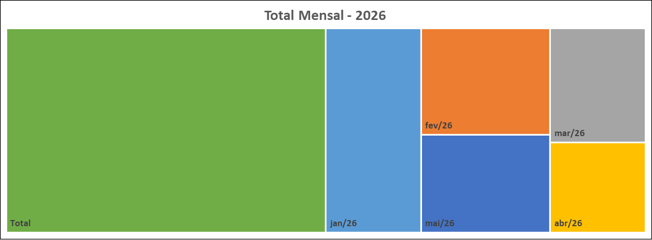
 | 23
Meses | Protocolos | Variação* |  | Meses | Protocolos
Jan-26 | 34 | 161.54 |  | Jan-26 | 34
Feb-26 | 24 | -29.41 |  | Feb-26 | 24
Mar-26 | 19 | -20.83 |  | Mar-26 | 19
Apr-26 | 15 | -21.05 |  | Apr-26 | 15
May-26 | 22 | 46.67 |  | May-26 | 22
Jun-26 | 0 | -100.00 |  | Jun-26 | 0
Jul-26 | 0 | #DIV/0! |  | Jul-26 | 0
Aug-26 | 0 | #DIV/0! |  | Aug-26 | 0
Sep-26 | 0 | #DIV/0! |  | Sep-26 | 0
Oct-26 | 0 | #DIV/0! |  | Oct-26 | 0
Nov-26 | 0 | #DIV/0! |  | Nov-26 | 0
Dec-26 | 0 | #DIV/0! |  | Dec-26 | 0
Total | 114 |  |  | Total | 114
Canal de Entrada - Maio/2026
Status Atual - Maio/2026

 |  |  | CANCELADA | 0
 |  |  | EM ANDAMENTO | 7
 |  |  | FINALIZADA | 15
 |  |  | PORTAL | 22

* Variação percentual em relação ao mês imediatamente anterior.

